Sheet1
区域名称 | 元素 | 配图 | 描述 | 类型 | 占用格子数
大厅 | 沙发 | 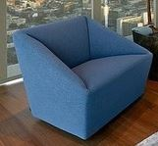 | 简约的沙发散落摆放在大厅 | 阻碍物 | 1
器材区 | 实验桌子，上面有试管架，试管架上有试管 | 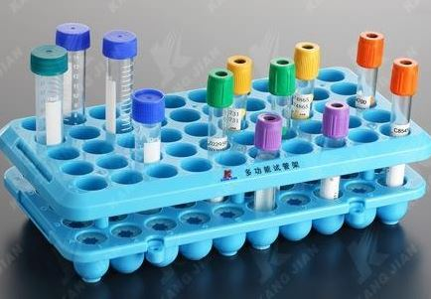 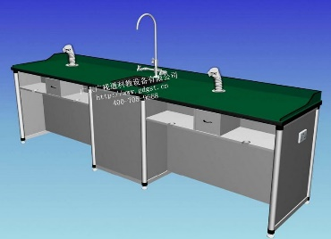 | 实验桌子上摆满了物品，保证随时启用 | 阻碍物 | 4
试验区 | 离心机 | 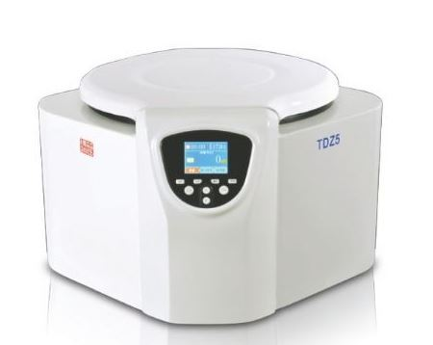 | 现代化的离心机，造型参考 | 阻碍物 | 1
试验区 | 显微镜 | 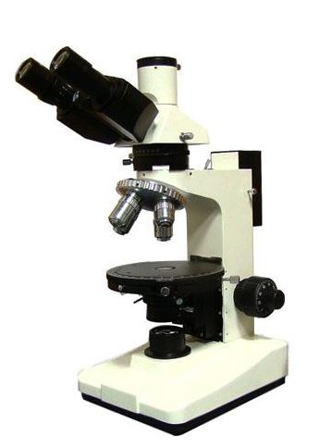 | 造型参考 | 阻碍物 | 1
观察区 | 有标本的玻璃柜 | 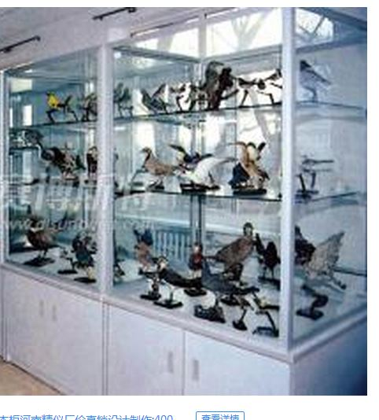 | 只用画一个柜子，里面有标本，标本可以是玻璃罐子装，也可以直接摆放 | 阻碍物 | 2
资料保存室 | 文件柜 | 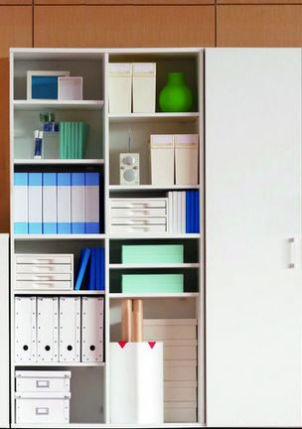 | 文件柜 | 阻碍物 | 2
地面元素 | 废弃的纸张 | 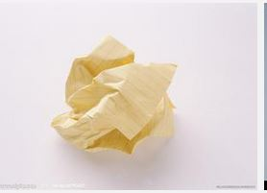 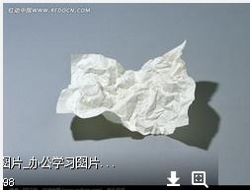 | 纸张有两种形态 | 地面元素 | 0
地面元素 | 散落的试管 | 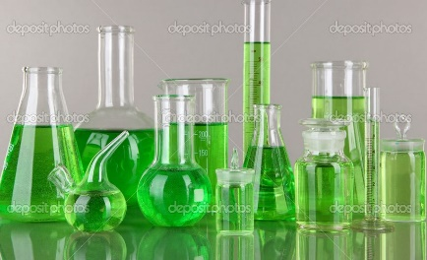 | 造型参考，选几种就好了 | 地面元素 | 0
地面元素 | 撒落的液体 |  | 液体要倾倒，试管是倒下的或者是破碎的 | 地面元素 | 0
地面元素 | 堆放的瓶子 | 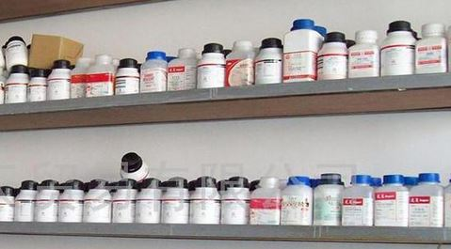 | 瓶子造型参考 | 地面元素 | 0

